新
C10756 潜山市2018年危桥改造工程（黄铺镇二组桥）
中标日期 | 2018-11-23 | 中标价 | 1,234,110.65 | 负责人 | 潜山办事处张居田 | 建设单位 | 潜山市黄铺镇人民政府
决算日期 | 2020-02-02 | 决算价 | 1,409,969.44
销售开票：
开票日期 | 收入金额 | 工程地缴税 |  | 企业本地缴税 |  | 价税合计 | 到款情况
 |  | 税率 | 增值税额 | 税率 | 增值税额 |  | 日期 | 金额 | 银行
2020-01-17 | 839,166.06 | 2% | 16,783.32 | 7% | 58,741.62 | 914,691.00 | 2020-01-19 | 914,691.00 | 中行
2021-2- | 415,577.39 | 2% | 8,311.55 | 7% | 29,090.42 | 452,979.36 | 2021-03-02 | 452,979.36 | 新中行
2023-01-03 | 38,806.50 | 2% | 776.13 | 7% | 2,716.45 | 42,299.08 | 2023-01-19 | 42,299.08 | 中行
 | 0.00 | 2% | 0.00 | 7% | 0.00
合计 | 1,293,549.94 |  | 25,871.00 |  | 90,548.50 | 1,409,969.44 |  | 1,409,969.44
材料发票： |  |  |  |  |  |  |  | 0.00
认证日期 | 成本金额 | 份数 | 类型 | 税率 | 进项税额 | 价税合计 | 付款日期 | 付款金额 | 周转金 | 银行 | 销货单位 | 货物 | 合同 | 发货单 | 备注
2020-01-01 | 951.46 |  | 专 | 3% | 28.54 | 980.00 |  |  |  |  | 安庆恒通农电服务有限责任公司潜山市分公司 | 工程费用
2020-01-01 | 19,223.30 |  | 专 | 3% | 576.70 | 19,800.00 |  |  |  |  | 安徽科创工程项目管理有限公司潜山办事处 | 招标代理费
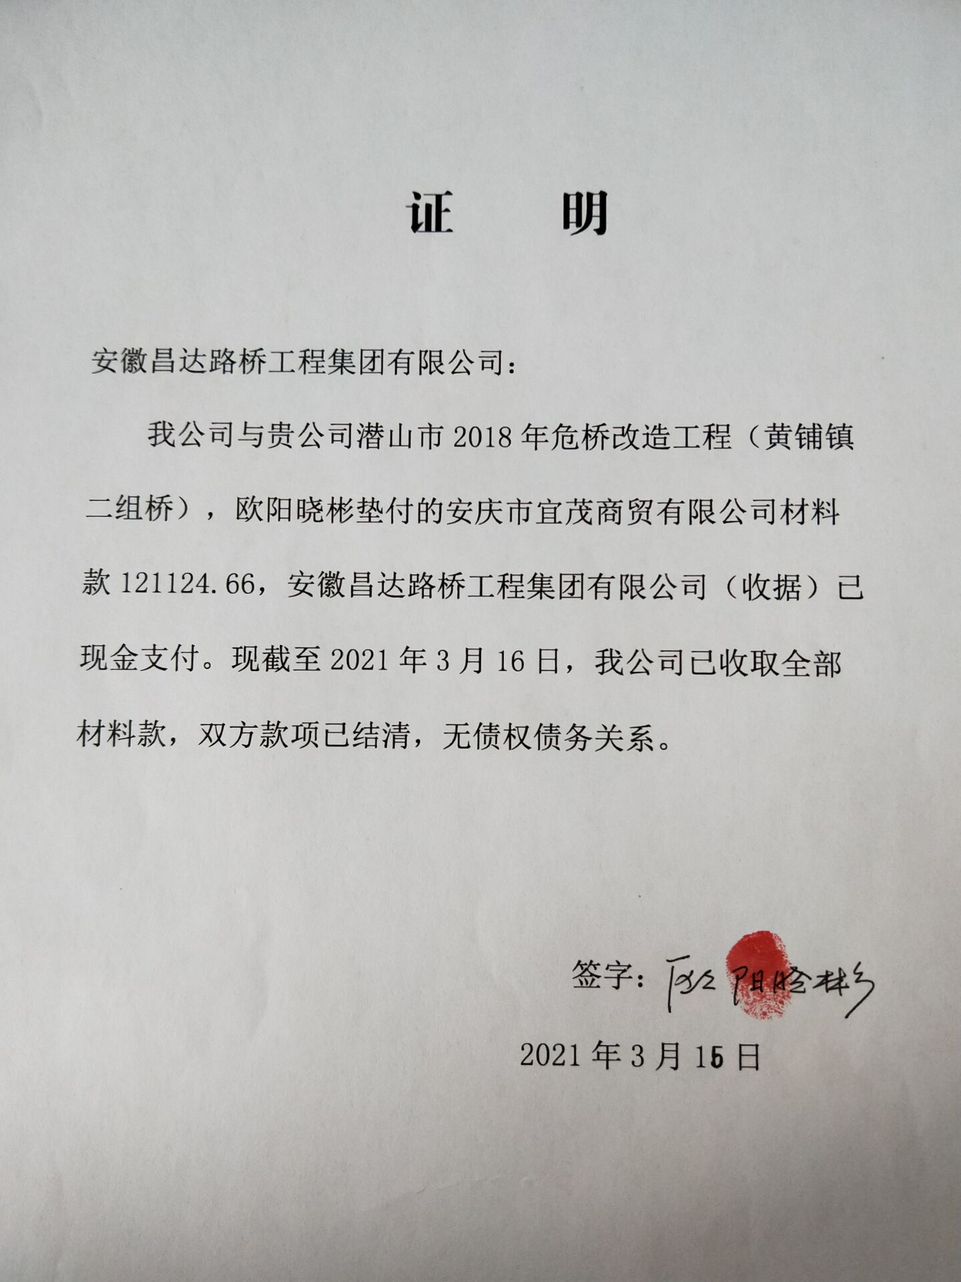
2020-01-01 | 5,583.96 |  | 专 | 6% | 335.04 | 5,919.00 |  |  |  |  | 中国平安财产保险股份有限公司安庆中心支公司 | 工程一切险
2020-01-01 | 159,173.97 |  | 专 | 13% | 20,692.62 | 179,866.59 | 2019-11-11 | 180,000.00 |  | 中行 | 安庆市宜茂商贸有限公司 | 螺纹47.871吨 | 有 | 补货单
 |  |  |  |  |  |  |  |  | 180,000.00 | 徽行 | 欧阳晓彬
2020-01-01 | 25,412.39 |  | 专 | 13% | 3,303.61 | 28,716.00 | 2020-01-02 | 28,716.00 |  | 中行 | 安庆市开发区建华水暖经验部 | 波纹管420米 | 有 | 补货单
 |  |  |  |  |  |  |  |  | 28,716.00 | 徽行 | 欧阳晓彬
2020-01-01 | 69,930.00 |  | 普 |  | 0.00 | 69,930.00 |  |  |  |  | 潜山市潜润砂石经验有限公司 | 黄沙388.5立方 | 补合同 | 补货单
2020-01-01 | 2,000.00 |  | 普 |  | 0.00 | 2,000.00 |  |  |  |  | 安徽科创工程项目管理有限公司潜山办事处 | 招标代理费
2020-01-01 | 178,250.23 |  | 专 | 13% | 23,172.53 | 201,422.76 |  |  |  |  | 安庆市泽楷贸易有限公司 | 水泥435.98吨 | 有
 | 0.00 |  |  |  | 0.00 |  | 2020-01-23 | 200,000.00 |  | 中行 | 安庆市泽楷贸易有限公司 | 水泥
 | 0.00 |  |  |  | 0.00 |  | 2020-01-23 |  | -208,716.00 | 徽行 | 欧阳晓彬 | 退代付材料款
 | 0.00 |  |  |  | 0.00 |  | 2020-01-23 | 28,699.00 |  | 徽行 | 欧阳晓彬 | 付零星材料款
2020-03-01 | 5,080.00 |  | 普 |  | 0.00 | 5,080.00 |  |  |  |  | 潜山市礼义钢材经营部 | 钢材1.13吨 |  |  | 补收据、结清证明
2020-05-01 | 46,000.00 |  | 普 |  | 0.00 | 46,000.00 |  |  |  |  | 潜山县黄铺镇先进免烧砖厂 | 免烧砖104246块
2020-05-01 | 180,000.00 |  | 普 |  | 0.00 | 180,000.00 |  |  |  |  | 太湖县颂华建材有限责任公司 | 石子2900吨 | 有 |  | 有结清证明
 | 0.00 |  |  |  | 0.00 |  | 1次 | 5,080.00 |  | 中行 | 潜山市礼义钢材经营部
 | 0.00 |  |  |  | 0.00 |  | 1次 | 69,930.00 |  | 中行 | 欧阳晓彬垫付（潜山市潜润砂石经验有限公司）
 | 0.00 |  |  |  | 0.00 |  | 2020-05-09 | 180,000.00 |  |  | 欧阳晓彬（太湖县颂华建材有限责任公司） | 石子
 | 0.00 |  |  |  | 0.00 |  | 2020-05-09 | 46,000.00 |  |  | 潜山县黄铺镇先进免烧砖厂 | 免烧砖 | 有
 | 0.00 |  |  |  | 0.00 |  | 2020-05-11 |  | 121,124.66 | 徽行 | 欧阳晓彬
 | 0.00 |  |  |  | 0.00 |  | 2020-05-14 | 121,124.66 |  | 中行 | 安庆市宜茂商贸有限公司 | 螺纹钢
2020-05-01 | 107,308.03 |  | 专 | 13% | 13,950.04 | 121,258.07 |  |  |  |  | 安庆市宜茂商贸有限公司 | 螺纹钢32.609吨
2020-06-01 | 44,523.72 |  |  | 13% | 5,788.08 | 50,311.80 |  |  |  |  | 安庆市泽楷贸易有限公司 | 水泥108.9吨 | 有 |  | 合同价258000
2020-07-01 | 158,000.00 | 2份 | 普 |  | 0.00 | 158,000.00 |  |  |  |  | 潜山市崛源建筑工程有限公司 | 机械租赁 | 有 |  | 合同价160000
 | 0.00 |  |  |  | 0.00 |  | 2020-07-13 | 51,734.56 |  | 中行 | 安庆市泽楷贸易有限公司 | 水泥款
2021-01-01 | 370,000.00 | 4份 | 普 |  | 0.00 | 370,000.00 |  |  |  |  | 潜山市崛源建筑工程有限公司 | 劳务 | 有 |  | 合同价37万
 | 0.00 |  |  |  | 0.00 |  | 2021-03-16 | 370,000.00 |  | 中行 | 潜山市崛源建筑工程有限公司 | 劳务
 | 0.00 |  |  |  | 0.00 |  | 2021-03-17 | 117,710.82 |  | 中行 | 潜山市崛源建筑工程有限公司 | 机械
 | 0.00 |  |  |  | 0.00 |  | 2023-02-16 | 38,493.90 |  | 中行 | 潜山市崛源建筑工程有限公司 | 机械租赁
 | 0.00 |  |  |  | 0.00
 | 0.00 |  |  |  | 0.00
 | 0.00 |  |  |  | 0.00
 | 0.00 |  |  |  | 0.00
 | 0.00 |  |  |  | 0.00
 | 0.00 |  |  |  | 0.00
 | 0.00 |  |  |  | 0.00 |  | 2023-02-16 | 50.00 |  | 扣 | 手续费
 | 0.00 |  |  |  | 0.00 |  | 2023-02-16 | 676.79 |  | 扣 | 企税1.6%
 | 0.00 |  |  |  | 0.00 |  | 2023-02-16 | 3,042.42 |  | 扣 | 增值税及附加
 | 0.00 |  |  |  | 0.00 |  | 2023-02-16 | 35.97 |  | 扣 | 水利基金23.28+印花税12.69（2023.1月开票）
 | 0.00 |  |  |  | 0.00 |  | 2021-03-05 | 464.00 |  | 补扣 | 按审计价补扣1.6企税（吴总算）
 | 0.00 |  |  |  | 0.00 |  | 2021-03-02 | 200.00 |  | 扣 | 转账手续费
 | 0.00 |  |  |  | 0.00 |  | 2021-03-02 | 500.00 |  | 扣 | 外经证
 | 4,396.24 |  |  |  | 0.00 | 4,396.24 | 2021-03-02 | 4,396.24 |  | 扣 | 补扣管理费（至审计价）
 |  |  |  |  | 0.00 |  | 2021-03-02 | 212.50 |  | 扣 | 税金（总算补扣）
 | 0.00 |  |  |  | 0.00 |  | 2021-03-02 | 7,247.67 |  | 扣 | 企税1.6%
 | 0.00 |  |  |  | 0.00 |  | 2021-03-02 | 10,474.57 |  | 扣 | 2021年2月开票增值税及附加
 | 0.00 |  |  |  | 0.00 |  | 8次 | 50.00 |  | 扣 | 转账手续费
 | 0.00 |  |  |  | 0.00 |  | 8次 | -84,000.00 |  | 退 | 暂扣企税
 | 0.00 |  |  |  | 0.00 |  | 7次 | 100.00 |  | 扣 | 转账手续费
 | 0.00 |  |  |  | 0.00 |  | 1次 | 150.00 |  | 扣 | 转账手续费
 | 0.00 |  |  |  | 0.00 |  | 1次 | 100.00 |  | 扣 | 转账手续费
 | 0.00 |  |  |  | 0.00 |  | 1次 | 2,020.00 |  | 扣 | 巡查费
 | 0.00 |  |  |  | 0.00 |  | 1次 | 200.00 |  | 扣 | 转账手续费
 | 30,853.00 |  |  |  | 0.00 | 30,853.00 | 1次 | 6,500.00 |  | 扣 | 建造师占用费、外经证
 | 0.00 |  |  |  | 0.00 |  | 1次 | 30,853.00 |  | 扣 | 全部管理费
 | 0.00 |  |  |  | 0.00 |  | 1次 | 84,000.00 |  | 暂扣 | 企税
 | 0.00 |  |  |  | 0.00 |  | 1次 | 14,636.00 |  | 扣 | 企税1.6%
 | 0.00 |  |  |  | 0.00 |  | 1次 | 11,696.00 |  | 扣 | 增值税及附加
合计 | 1,406,686.30 |  |  |  | 67,847.16 | 1,474,533.46 |  |  | 121,124.66
应提供成本 | 1,210,762.75 |  |  |  |  | -64,564.02 | 可支付金额 | 1,531,094.10
尚需提供成本 | -195,923.55 |  |  |  |  |  |  | 0.00
公司代缴税金：
税种 | 税额 |  | 税种 | 税率 | 税额 | 20.1月开票扣税 | 2021年2月开票税金 | 2023年1月开票税金
企业所得税 | -48980.89 |  | 增值税 | 差额 | 22,701.34 | 10,632.58 | 9,352.30 | 2,716.45
印花税 | 已交 |  | 城市维护建设税 | 0.07 | 1,589.09 | 531.63 | 654.66 | 190.15
水利基金 | 已交 |  | 教育费附加 | 0.03 | 681.04 | 318.98 | 280.57 | 81.49
 |  |  | 地方教育费附加 | 0.02 | 454.03 | 212.65 | 187.05 | 54.33
小计 | -48980.89 |  | 小计 |  | 25,425.50 | 11,695.84 | 10,474.57 | 3,042.43
 |  |  | 印花税 | 0.0003 | 422.99 | 0.00 | 0.00 | 12.69
 |  |  | 水利基金 | 0.0006 | 776.13 | 0.00 | 0.00 | 23.28
 |  |  | 小计 |  | 1,199.12 | 0.00 | 0.00 | 35.97
 |  |  | 合计 |  | 26,624.62 | 11,695.84 | 10,474.57 | 3,078.40
 |  |  | 企业所得税 | 0.016 | 22,559.51 | 14,635.06 | 7,247.67 | 676.79
 |  |  | 税金（总算补扣） |  | 3254.93

